材料
類別 | 名稱 | 購買單價 | 最低成本 | 出處 | 精力消耗 | 採集產量 | 自採成本 | 自採成本（-藍材） | 自採利潤 | 利潤/精力 | 值得採集？
紫材 | 貓眼石 | 126 | 126 | 副本產出
 | 珠貝母 | 124 | 124 | 公共任務 |  |  |  |  |  |  |  |  | 2019-12-15
 | 沉香木 | 325 | 325 | 挖寶 |  |  |  |  |  |  |  | 精力=?金 | 0.24
 | 蜂王漿 | 130 | 130 | 挖寶 |  |  |  |  |  |  |  | 五行石 | 0.12107313725
藍材 | 紫檀 | 155 | 155 | 挖寶
 | 銀鱗 | 28 | 28 | 公共任務、挖寶、庖丁
 | 寶石 | 26 | 26 | 庖丁、挖寶 |  | 0.2
 | 瑪瑙 | 10 | 10 | 副本產出
 | 硼砂 | 34 | 34 | 採金、挖寶 |  | 0.2
 | 露水 | 25 | 25 | 神農、挖寶 |  | 0.2
 | 人蔘 | 166 | 166 | 挖寶
採金 | 鐵礦 | 6.5 | 2.7428571429 | 明教、惡人谷、龍門荒漠、崑崙、黑戈壁、陰山大草原、龍泉府、五臺山、蒼雲、太原、霸刀山莊、天策戰亂、洛陽、洛陽戰亂、少林、洛道、成都、白龍口、唐門 | 40 | 3.5 | 2.7428571429 | -4.0571428571 | 10.557142857 | 0.26392857143 | 是
 | 銅礦 | 4 | 4 | 明教、惡人谷、龍門荒漠、崑崙、黑戈壁、陰山大草原、龍泉府、五臺山、蒼雲、太原、霸刀山莊、瞿塘峽、萬花、五毒、融天嶺、蒼山渳海、無量山、黑龍沼 | 40 | 3.5 | 2.7428571429 | -4.0571428571 | 8.0571428571 | 0.20142857143 | 否
 | 鉛鋅礦 | 8.5 | 2.7428571429 | 金水鎮、七秀、純陽、楓華谷戰亂、揚州、南屏山、藏劍山莊、巴陵、丐幫、浩氣盟、長歌、千島湖、長安戰亂、馬嵬驛、寇島 | 40 | 3.5 | 2.7428571429 | -4.0571428571 | 12.557142857 | 0.31392857143 | 是
 | 錫礦 | 7 | 2.7428571429 | 金水鎮、七秀、揚州、巴陵、丐幫、浩氣盟、瞿塘峽、萬花、五毒、融天嶺、蒼山渳海、無量山、黑龍沼、俠客島、洞天福地島、經首道源島、蓬萊、鯤鵬島 | 40 | 3.5 | 2.7428571429 | -4.0571428571 | 11.057142857 | 0.27642857143 | 是
 | 銀礦 | 5 | 5 | 少林、純陽、南屏山、藏劍山莊、長歌、千島湖、成都、白龍口、唐門、寇島、俠客島、洞天福地島、經首道源島、蓬萊、鯤鵬島 | 40 | 3.5 | 2.7428571429 | -4.0571428571 | 9.0571428571 | 0.22642857143 | 否
庖丁 | 血 | 0.5 | 0.5 | 常見動物 | 40 | 3.5 | 2.7428571429 | -2.4571428571 | 2.9571428571 | 0.073928571429 | 否
 | 碎肉 | 8.5 | 2.7428571429 | 鱷、龜、蛇（五毒聖獸潭、萬花千機閣下） | 40 | 3.5 | 2.7428571429 | -2.4571428571 | 10.957142857 | 0.27392857143 | 是
 | 雜碎 | 8 | 2.7428571429 | 獅子、羊、蛙、鳥、猴、兔（萬花） | 40 | 3.5 | 2.7428571429 | -2.4571428571 | 10.457142857 | 0.26142857143 | 是
 | 魚肉 | 6 | 6 | 淡水魚（七秀洛道巴陵金水太原成都揚州） | 40 | 3.5 | 2.7428571429 | -2.4571428571 | 8.4571428571 | 0.21142857143 | 否
 | 精肉 | 3 | 3 | 虎、鹿、熊、牛（長安、太原、五毒、萬花） | 40 | 3.5 | 2.7428571429 | -2.4571428571 | 5.4571428571 | 0.13642857143 | 否
 | 骨頭 | 9.5 | 2.7428571429 | 豬、狗、狼（成都、揚州、萬花） | 40 | 3.5 | 2.7428571429 | -2.4571428571 | 11.957142857 | 0.29892857143 | 是
神農 | 川貝 | 7 | 7 | 黑龍沼、融天嶺、無量山、五毒、唐門、成都、白龍口、萬花、瞿塘峽、蒼山渳海 | 40 | 3.5 | 2.7428571429 | -2.2571428571 | 9.2571428571 | 0.23142857143 | 否
 | 芍藥 | 10 | 2.7428571429 | 萬花、洛陽、少林、揚州、長歌 | 40 | 3.5 | 2.7428571429 | -2.2571428571 | 12.257142857 | 0.30642857143 | 是
 | 珊瑚 | 10 | 2.7428571429 | 俠客島、洞天福地島、經首道源島、蓬萊、鯤鵬島 | 40 | 3.5 | 2.7428571429 | -2.2571428571 | 12.257142857 | 0.30642857143 | 是
 | 甘草 | 5.5 | 5.5 | 明教、惡人谷、黑戈壁、龍門荒漠、崑崙、唐門、成都、白龍口、純陽、蒼雲、金水鎮、七秀、龍泉府、鯤鵬島 | 40 | 3.5 | 2.7428571429 | -2.2571428571 | 7.7571428571 | 0.19392857143 | 否
 | 枸杞 | 10 | 2.7428571429 | 明教、惡人谷、黑戈壁、龍門荒漠、黑龍沼、融天嶺、無量山、五毒、巴陵、丐幫、浩氣盟、蒼山渳海 | 40 | 3.5 | 2.7428571429 | -2.2571428571 | 12.257142857 | 0.30642857143 | 是
 | 蟲草 | 7.5 | 2.7428571429 | 崑崙、純陽、蒼雲、龍泉府 | 40 | 3.5 | 2.7428571429 | -2.2571428571 | 9.7571428571 | 0.24392857143 | 是
 | 大黃 | 9 | 2.7428571429 | 太原、陰山大草原、五臺山、霸刀山莊、巴陵、丐幫、浩氣盟、南屏山、藏劍山莊、長歌、千島湖、寇島、俠客島、洞天福地島、經首道源島、蓬萊 | 40 | 3.5 | 2.7428571429 | -2.2571428571 | 11.257142857 | 0.28142857143 | 是
 | 彼岸花 | 6 | 6 | 馬嵬驛、長安戰亂、楓華谷戰亂、蒼雲、洛陽戰亂、天策戰亂、洛道、巴陵、金水鎮 | 40 | 3.5 | 2.7428571429 | -2.2571428571 | 8.2571428571 | 0.20642857143 | 否
 | 千里香 | 5.5 | 5.5 | 萬花、瞿塘峽、金水鎮、揚州、南屏山、藏劍山莊、七秀、長歌、千島湖、寇島、俠客島、洞天福地島、經首道源島、蓬萊、鯤鵬島 | 40 | 3.5 | 2.7428571429 | -2.2571428571 | 7.7571428571 | 0.19392857143 | 否
 | 五味子 | 5 | 5 | 馬嵬驛、長安戰亂、楓華谷戰亂、太原、洛陽、洛陽戰亂、陰山大草原、五臺山、霸刀山莊、天策戰亂、少林、洛道、龍泉府 | 40 | 3.5 | 2.7428571429 | -2.2571428571 | 7.2571428571 | 0.18142857143 | 否
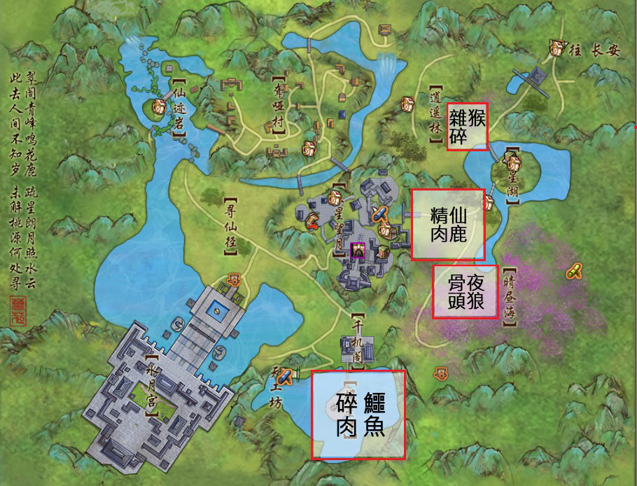
縫紉基礎 | 百染線 | 3 | 3 | 針線商 |  |  | 3
 | 百股線 | 30 | 30 | 針線商 |  |  | 30
 | 紡絲 | 0.6 | 0.6 | 針線商 |  |  | 0.6
 | 百花線 | 0.6 | 0.6 | 針線商 |  |  | 0.6
 | 金線 | 0.6 | 0.6 | 針線商 |  |  | 0.6
 | 棉線 | 0.6 | 0.6 | 針線商 |  |  | 0.6
 | 石灰 | 0.6 | 0.6 | 針線商 |  |  | 0.6
鑄造基礎 | 木炭 | 0.6 | 0.6 | 炭火商 |  |  | 0.6
 | 煤炭 | 0.6 | 0.6 | 炭火商 |  |  | 0.6
 | 火墨 | 0.6 | 0.6 | 炭火商 |  |  | 0.6
 | 菜籽油 | 0.6 | 0.6 | 炭火商 |  |  | 0.6
 | 煉火石 | 3 | 3 | 炭火商 |  |  | 3
醫術基礎 | 金針 | 0.6 | 0.6 | 醫術材料商 |  |  | 0.6
 | 銀針 | 0.6 | 0.6 | 醫術材料商 |  |  | 0.6
 | 藥料 | 0.6 | 0.6 | 醫術材料商 |  |  | 0.6
 | 葫蘆 | 0.6 | 0.6 | 醫術材料商 |  |  | 0.6
 | 藥用黃丹 | 1.2 | 1.2 | 醫術材料商 |  |  | 1.2
 | 藥囊 | 0.6 | 0.6 | 醫術材料商 |  |  | 0.6
 | 藥罐 | 0.6 | 0.6 | 醫術材料商 |  |  | 0.6
烹飪基礎 | 調料 | 0.6 | 0.6 | 調味料商 |  |  | 0.6
 | 料酒 | 0.6 | 0.6 | 調味料商 |  |  | 0.6
 | 菌菇 | 0.6 | 0.6 | 蔬菜商 |  |  | 0.6
 | 生粉 | 0.6 | 0.6 | 調味料商 |  |  | 0.6
 | 精製麵粉 | 0.6 | 0.6 | 調味料商 |  |  | 0.6
 | 老豆腐 | 0.6 | 0.6 | 蔬菜商 |  |  | 0.6
 | 蛋 | 0.6 | 0.6 | 蔬菜商 |  |  | 0.6
 | 青菜 | 0.6 | 0.6 | 蔬菜商 |  |  | 0.6
 | 白糖 | 0.6 | 0.6 | 調味料商 |  |  | 0.6
 | 紅辣椒 | 0.6 | 0.6 | 調味料商 |  |  | 0.6
 | 胡椒粉 | 0.6 | 0.6 | 調味料商 |  |  | 0.6
 | 大蔥 | 0.6 | 0.6 | 蔬菜商 |  |  | 0.6
 | 老薑 | 0.6 | 0.6 | 蔬菜商 |  |  | 0.6
 | 蒜苗 | 0.6 | 0.6 | 蔬菜商 |  |  | 0.6
 | 栗米 | 0.6 | 0.6 | 蔬菜商 |  |  | 0.6
鑄鐵 | 熟鐵錠 |  |  |  | 20
 | 密銀錠 | 90 |  |  | 20
 | 黃銅錠 | 150 |  |  | 20
 | 青銅錠 | 50 |  |  | 20
 | 錫錠 |  |  |  | 20
 | 鑌鐵錠 | 250 |  |  | 20
 | 生鐵錠 | 67 |  |  | 20
 | 鉛錠 | 199 |  |  | 20
布料 | 蜀染布 | 120 |  |  | 20
 | 銀絲緞 | 89 |  |  | 20
 | 五色石 |  |  |  | 20
 | 百花布 | 82.5 |  |  | 20
 | 七彩線 | 178 |  |  | 20
藥材 | 藥引 |  |  |  | 20
 | 藥丸 | 280 |  |  | 20
 | 藥膏 | 199 |  |  | 20
食材 | 醬料 | 200 |  |  | 20
 | 餡料 | 140 |  |  | 20
 | 滷料 | 190 |  |  | 20
 |  |  |  |  |  |  |  |  |  |  |  | 傲血戰意 - 東方灸/東方邡 製作

